wykresy PL_UE 49_18
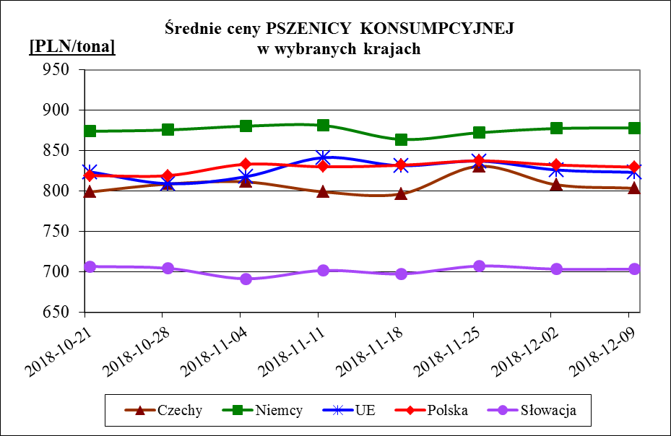
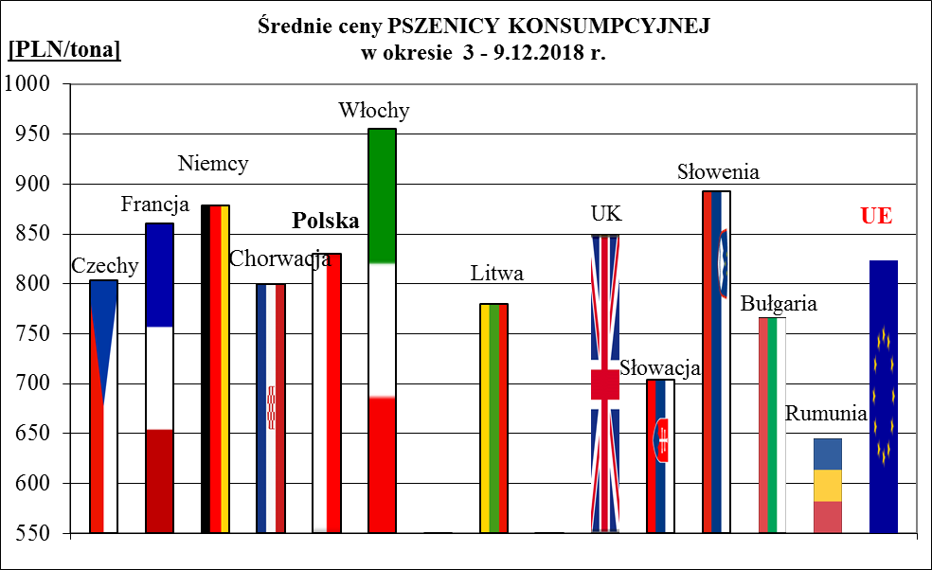
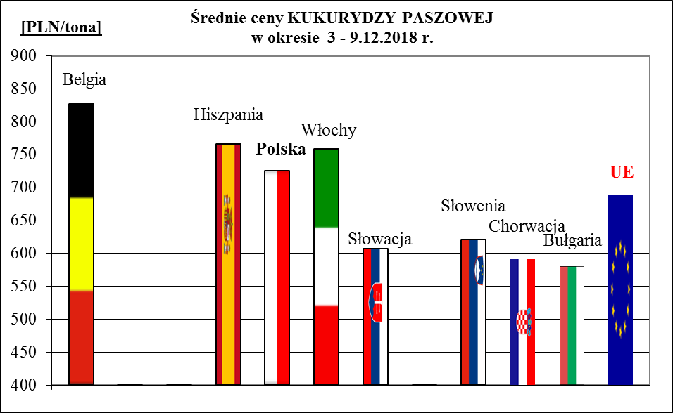
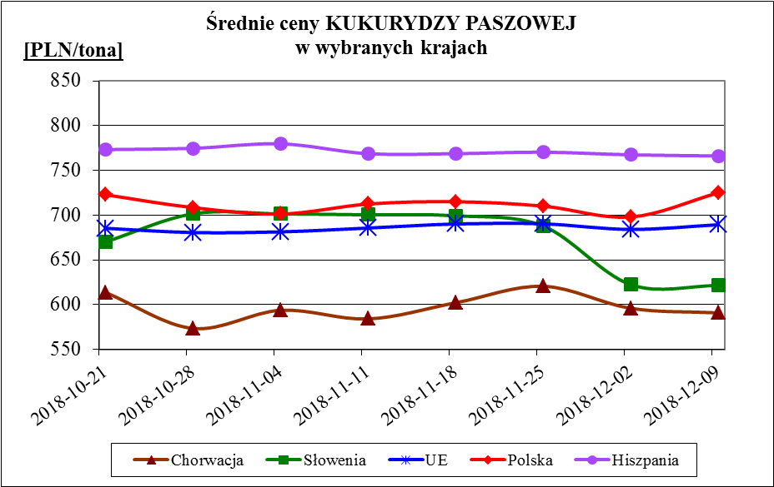
Porównanie średnich cen ziarna w Polsce i w UE za okres: | 3 - 9 grudnia 2018r.

